助成事業申請シート （選考会用編集）
佐賀未来創造基金 第５期事業指定『３３プログラム』 助成事業申請書

STEP | 項目 |  | 入力欄
STEP1/6 | 地域 |  | 佐賀市
 | タイトル |  | 復興半ばの熊本に元気と支援を送るための寄付＆ボランティア募集
STEP2/6 | 【助成申請事業の概要】 あいさつ・自己紹介・簡単な助成事業の概要や背景、思い |  | 佐賀から元気を送ろうキャンペーンは、東北の震災から始まり、熊本支援のために再結成した、佐賀のNPOネットワークです。震災直後から物資支援やボランティア派遣などを行ってきましたが、今後も継続的な支援が必要です。 よろしくお願いいたします。
 | イメージカラー |  | ①メインカラー ピンク ②サブカラー 赤
 | 目標金額 |  | 125万円
 | 開始予定日 |  | 2016-04-16
 | 終了予定日 |  | 2017-03-31
STEP 3/6 動画・画像・概要 | メイン画像
助成事業 | 【取り組む地域課題の現状や問題】 どんな課題に対して取り組む助成事業か？ | 見出し | 熊本は厳しい状況の中、今も頑張っています。引き続き支援をお願いします！
 |  | 内容 | 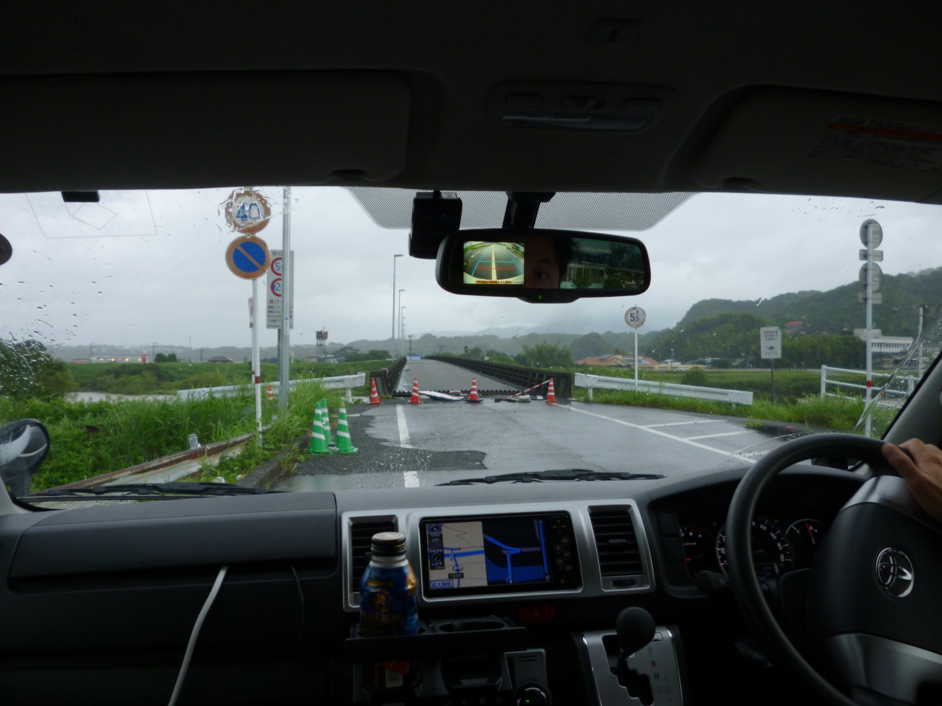 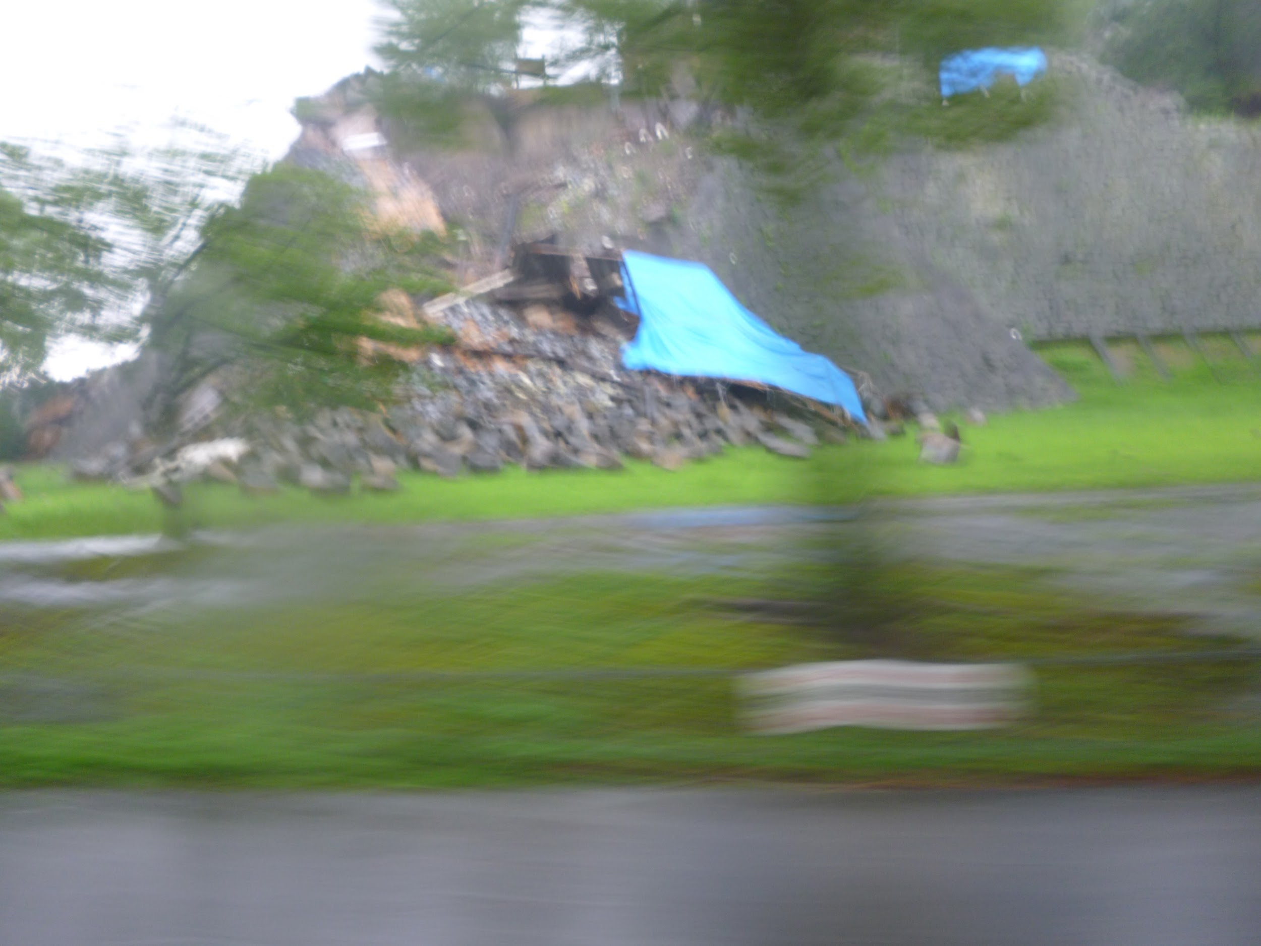 熊本では、まだ水道などライフラインが回復していない地域もたくさん残されています。 報道で目にする機会は少なくなっているかもしれませんが、熊本の人が再び「日常」「安心」を手にするには、これからも継続した支援が必要です。 倒壊した家屋の片付け、手入れができなかったため荒れ放題になっている畑や農道、震災で大きなショックを受けた心のケア…。被災地の方に、前に進む気力を取り戻してもらうため、今後の自立のために、私たちができること。 直接、現地に出かけて活動するボランティアの募集、その活動を後押しする支援金を集めるお手伝いをお願いします。
 | 【地域課題に対して、この助成事業がどう働くのか?】 | 見出し | 現状とニーズの把握。熊本へは必要な支援を、県外へは現地の生の声を届ける
 |  | 内容 | 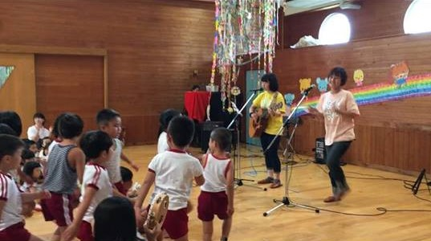 被害の大きさや復興の進捗状況は、道を隔てただけでも大きく違います。いただいた支援金で現地のニーズ調査を行い、現地の団体と密なネットワークをつくることで、細やかな支援を必要な場所に提供できるようになります。 そして、必要なボランティアコーディネート・物資支援を行う中で、現地のリアルな情報を発信していきます。 また、これらの活動や情報を整理し、今後の熊本支援について検討し、ひいてはあらゆる災害に対する支援や防災のためのシステムづくりや基金の確立を目指しています。
 | 【この助成事業が目指す未来、結果】 | 見出し | 熊本の復興、そして適材適所な支援の在り方と防災のためのマニュアルづくり
 |  | 内容 | 第一にはまず、熊本の復興。元気で活発な熊本の笑顔を取り戻してもらうこと。そのために、必要な場所に必要な支援を届けるための継続的な活動を行います。 第二に、佐賀県内のネットワークと連携体制づくり。これまでの活動から見えてきたのは、「緊急支援は、日頃のネットワークがあるからこそ迅速で的確な対応が可能」ということでした。活動支援体制をつくるということは、特別なことではなく、日頃のネットワークの上に成立するものです。緩やかに広くつながるネットワークによって、支援するための連携体制をつくり、「もしものとき」に備えます。
 | 【詳細スケジュールなど】 いつ、どこで、どんなスケジュールでやるのか？ | 見出し | 地道に、力強く。隣県・近県だからこそできる、息の長い応援を！
 |  | 内容 | 10月～11月 現地でのニーズ調査、視察の実施。現地の状況を把握したうえでボランティアの派遣プログラムを作成 10月22日・23日 西九州大学ひのくま祭にて活動報告、ボランティア登録募集＆募金活動 10月29日・30日 防災キャンプ（＠富野少年自然の家） 12月10日・11日 九州環境市民フォーラムin佐賀にて活動報告 3月 近県で震災があった場合の支援についてのガイドライン、佐賀で震災があった場合の避難、緊急時対応についてのガイドラインを作成。震災時のための基金づくり。熊本の継続的な支援のための、さらなる活動計画の作成
 | 助成金の用途とその内訳 |  | 現地調査やボランティア派遣のための移動費用、物資輸送のための運送費用。その他、熊本の復興支援に必要なことを行うための支援金として。復興支援は、必要な限り継続して行っていきます。 また、熊本の復興支援が落ち着いたあかつきには、、今後の災害復興支援や県内の防災活動推進のための基金として、未来へつなげていきます。 助成金内訳：被災地への移動費 50万円、現地での活動費 20万円、基金 30万円
 | 【支援者に呼びかけましょう！】 最後に支援者に呼びかけ、思いを伝えましょう！ | 見出し | 熊本が元気と笑顔を取り戻すために、皆さんの力を貸してください
 |  | 内容 | 熊本の復興は、これからが正念場です！ 傷つき壊れた家屋や橋、道の整備は、資材の高騰や人材不足など、様々な要因で難航しています。 同じように、傷ついた被災者の心にも手当てが必要です。被災者が自分自身で前に進むために、力を貸してください。震災への関心が、時間とともに風化すると、復興への歩みも足を止めてしまいます。一人ひとりの小さな力が集まることによって、復興という大きな果実を実らせます。ぜひ一緒に熊本を応援しましょう！
STEP 5/6 プロフィール | 公開名（担当者名） |  | 今泉 隆子
 | プロフィール画像
 | 出身地 |  | 佐賀市
STEP6/6 | 団体名 |  | 佐賀から元気を送ろうキャンペーン
 | 代表者名 |  | 岩永 清邦
 | 郵便番号 |  | 840-0813
 | 都道府県 |  | 佐賀県
 | 住所 |  | 佐賀市唐人2-5-12-3F（TOJIN茶屋内）
第三者機関の認証等 | CANPAN ID |  | ID 1793570589
 | CANPAN ★取得数 |  | ★（ ３ ）つ
 | 佐賀県市民活動団体認証推進協会 |  | 申請中
 | 准認定ファンドレイザー |  | 有
 | 氏名 |  | 古川 久美子
 | 役職
 | 認定ファンドレイザー |  | 無
 | 氏名
 | 役職
 | 中間支援組織の推薦 |  | 中間支援組織名
 | 支援者や社会に対する事業報告の公開方法 |  | ■該当するものに✔をつけてください。（複数選択可） □報告書の送付 □ニュースレター・パンフ ✔メルマガ ✔ホームページ・facebookでの活動報告 ✔事業報告会実施 ✔現場見学会実施 □その他（ ）
資金受け取り用の振込先口座情報 | 銀行名 |  | ゆうちょ銀行
 | 支店名 |  | 佐賀中央郵便局
 | 口座種別 |  | 通常貯金
 | 口座名義人（カタカナ） |  | 佐賀から元気を送ろうキャンペーン
 | 口座番号 |  | 17700-17994451

